画面詳細(登録)
ユーザー登録画面

初期表示 |  |  |  |  | 必須項目入力後の初期表示 |  |  |  |  |  |  |  |  |  |  |  | 「登録」ボタン押下後確認ダイアログ
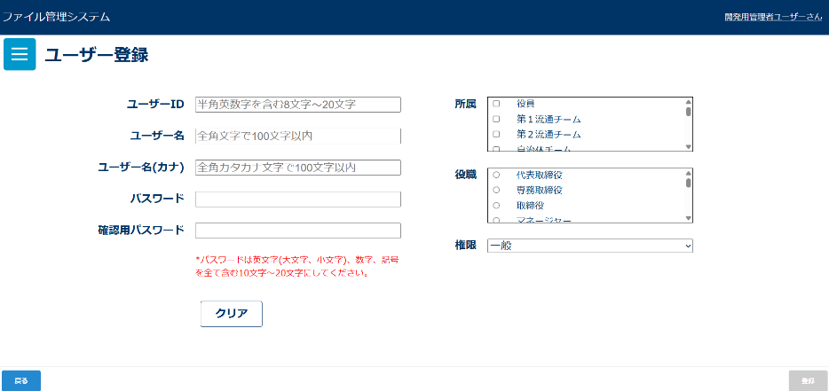
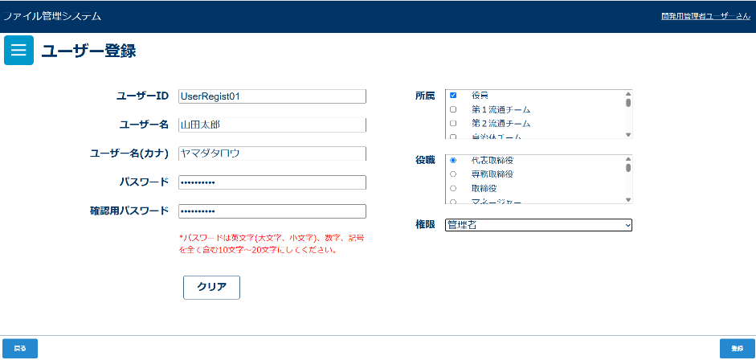
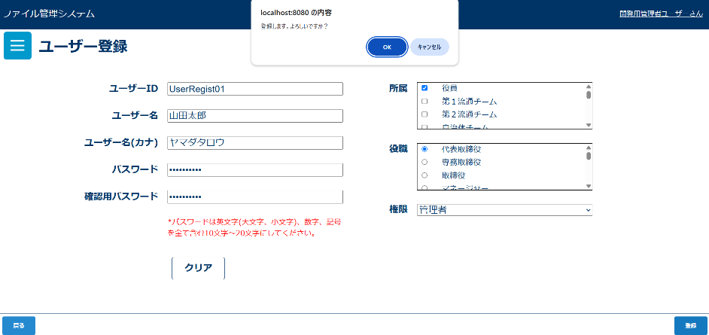

入力チェックダイアログ |  |  |  |  | 登録完了メッセージ
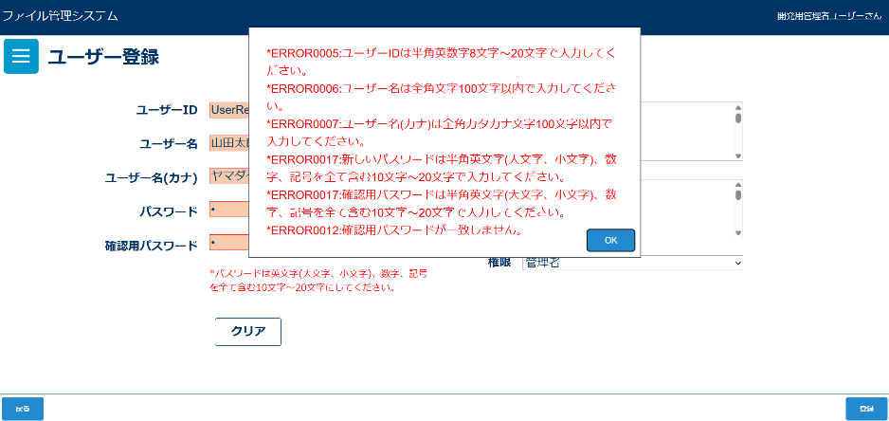
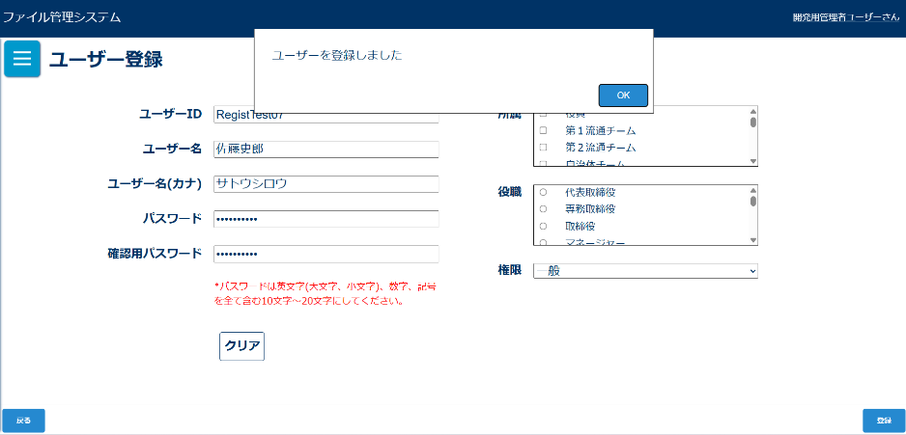

画面表示項目
No | 項目名 | データ |  |  |  |  | 有効 | 権限 |  | 部品 | 有桁 |  | 表桁 |  | データ型 | 文字種 |  | フォーマット | 備考
 |  | テーブル名 | フィールド名 |  |  |  |  | 管 | 一
1 | タイトル |  |  |  |  |  | × | 〇 |  |  |  |  |  |  |  |  |  |  | 「ユーザー登録」と表示
初期表示
2 | ユーザーID |  |  |  |  |  | 〇 | 〇 |  | ラベル |  |  |  |  |  |  |  |  |  | ボタン | 数値 | 半角
3 | テキストボックス |  |  |  |  |  | 〇 | 〇 |  | テキストボックス |  | 10 |  | 20 | 文字型 | 半角 |  |  |  | テキストボックス |  | 混在
4 | ユーザー名 |  |  |  |  |  | 〇 | 〇 |  | ラベル |  |  |  |  |  |  |  |  |  | ラジオボタン
5 | テキストボックス |  |  |  |  |  | 〇 | 〇 |  | テキストボックス |  | 50 | 100 |  | 文字型 | 全角 |  |  |  | チェックボックス
6 | ユーザー名(カナ) |  |  |  |  |  | 〇 | 〇 |  | ラベル |  |  |  |  |  |  |  |  |  | ラベル
7 | テキストボックス |  |  |  |  |  | 〇 | 〇 |  | テキストボックス |  | 50 | 100 |  | 文字型 | 全角 |  |  |  | コンボボックス
8 | パスワード |  |  |  |  |  | 〇 | 〇 |  | ラベル |  |  |  |  |  |  |  |  |  | リストボックス
9 | テキストボックス |  |  |  |  |  | 〇 | 〇 |  | テキストボックス |  | 10 |  | 20 | 文字型 | 半角 |  |  |  | ラベルアンカー
10 | 確認用パスワード |  |  |  |  |  | 〇 | 〇 |  | ラベル |  |  |  |  |  |  |  |  |  | タブ
11 | テキストボックス |  |  |  |  |  | 〇 | 〇 |  | テキストボックス |  |  |  |  |  |  |  |  | No.8のパスワードと一致しない場合はエラー
12 | 所属 |  |  |  |  |  | 〇 | 〇 |  | ラベル
13 | リスト |  |  |  |  |  | 〇 | 〇 |  | スクロールボックス
14 | 役職 |  |  |  |  |  | 〇 | 〇 |  | ラベル
15 | リスト |  |  |  |  |  | 〇 | 〇 |  | スクロールボックス
16 | 権限 |  |  |  |  |  | 〇 | 〇 |  | ラベル
17 | ドロップダウン |  |  |  |  |  | 〇 | 〇 |  | ドロップダウン
13 | クリア |  |  |  |  |  | △ | 〇 |  | ボタン
14 | 登録 |  |  |  |  |  | △ | 〇 |  | ボタン |  |  |  |  |  |  |  |  | 必須項目入力後、活性化される
「登録」ボタン押下後確認ダイアログ
15 | メッセージ |  |  |  |  |  | × | 〇 |  |  |  |  |  |  |  |  |  |  | 「登録します。よろしいですか？」と表示
16 | OK |  |  |  |  |  | 〇 | 〇 |  | ボタン
17 | キャンセル |  |  |  |  |  | 〇 | 〇 |  | ボタン
登録確認ダイアログ「OK」ボタン押下後ダイアログ
18 | メッセージ |  |  |  |  |  | × | 〇 |  |  |  |  |  |  |  |  |  |  | 「ユーザーを登録しました。」と表示
19 | OK |  |  |  |  |  | × | 〇 |  | ボタン

入力パラメータ
No | 項目名 | 物理名 |  | コントロール |  | 送信方法 |  |  | 備考

「登録」ボタン押下
1 | なし
「クリア」ボタン押下
1 | なし
確認ダイアログ「OK」ボタン押下
1 | ユーザーID | userId |  |  |  | POST
2 | ユーザー名(漢字) | userName |  |  |  | POST
3 | ユーザー名(カタカナ) | userNameKana |  |  |  | POST
4 | パスワード | password |  |  |  | POST
5 | 確認用パスワード | checkpassword |  |  |  | POST
6 | 所属ID | teamId |  |  |  | POST |  |  | 送信時は配列でおくる
7 | 役職ID | postId |  |  |  | POST
8 | 権限 | role |  |  |  | POST
確認ダイアログ「キャンセル」ボタン押下
1 | なし

画面詳細(更新)
ユーザー更新画面

初期表示 |  |  |  |  |  | 排他ロックがかかっているときのダイアログ
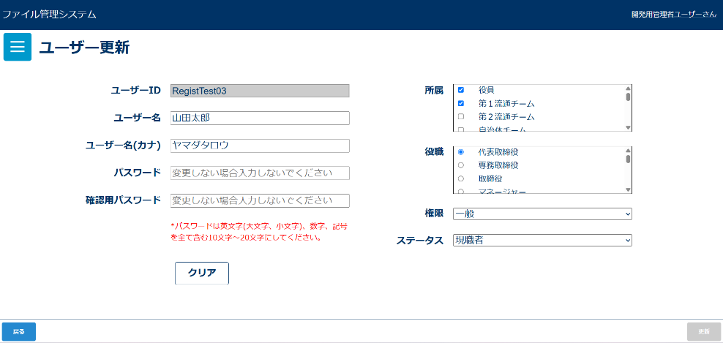
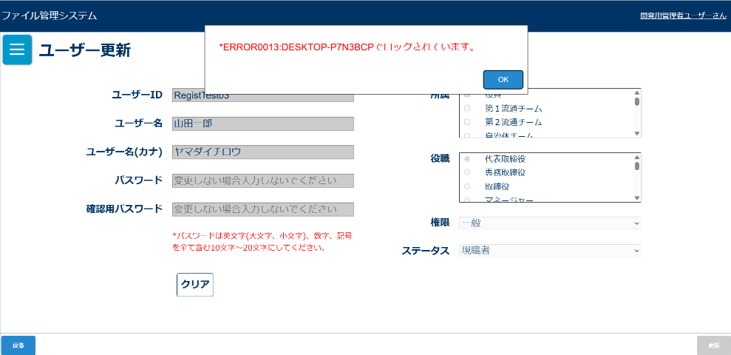

「更新」ボタン押下後確認ダイアログ |  |  |  |  |  | エラーダイアログ |  |  |  |  |  |  |  |  |  |  | 更新完了メッセージ
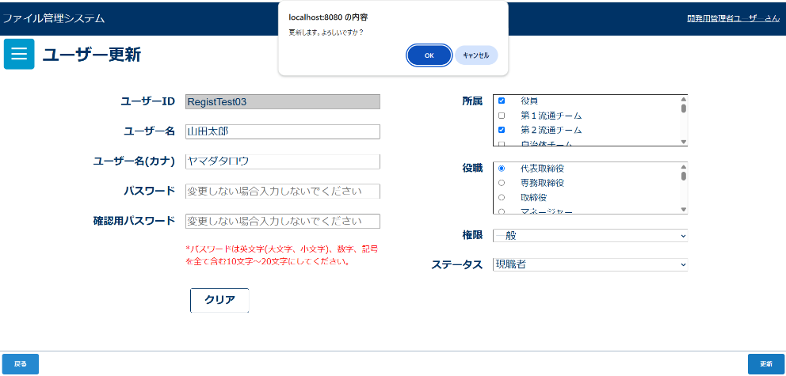
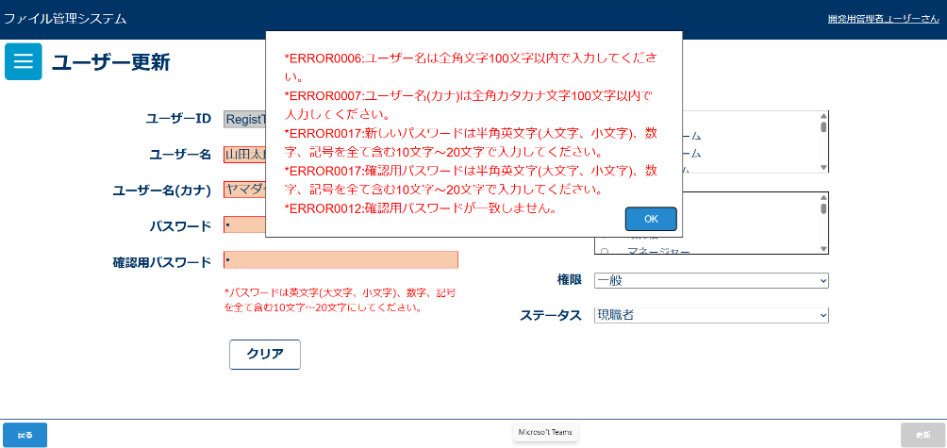
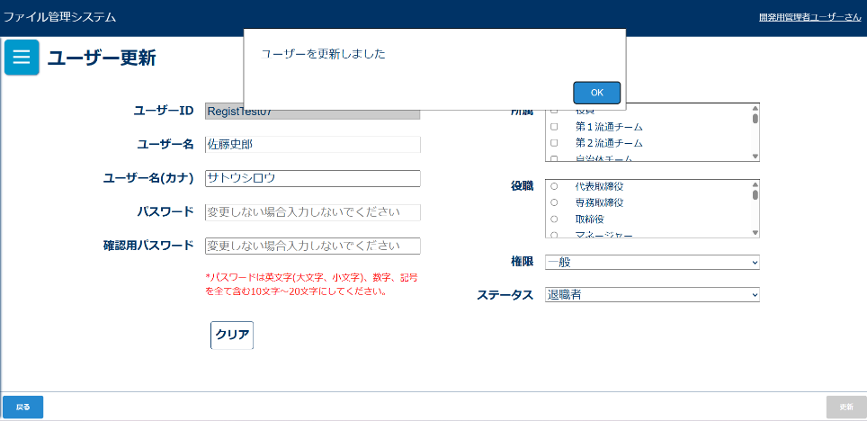

画面表示項目
No | 項目名 | データ |  |  |  | 有効 | 権限 |  | 部品 | 有桁 |  | 表桁 |  | データ型 | 文字種 | フォーマット |  | 備考
 |  | テーブル名 | フィールド名 |  |  |  | 管 | 一
1 | タイトル |  |  |  |  | × | 〇 |  |  |  |  |  |  |  |  |  |  | 「ユーザー更新」と表示
初期表示
2 | ユーザーID |  |  |  |  | 〇 | 〇 |  | ラベル |  |  |  |  |  |  |  |  |  | ボタン | 数値 | 半角
3 | テキストボックス | m_user | user_id |  |  | × | 〇 |  | テキストボックス |  | 50 | 100 |  | 文字型 | 全角 |  |  | 初期表示では選択されたユーザーが入力されている | チェックボックス
4 | ユーザー名 |  |  |  |  | 〇 | 〇 |  | ラベル |  |  |  |  |  |  |  |  |  | ラジオボタン
5 | テキストボックス | m_user | user_name |  |  | 〇 | 〇 |  | テキストボックス |  | 50 | 100 |  | 文字型 | 全角 |  |  | 初期表示では選択されたユーザーが入力されている 排他ロックがかけられている場合は非活性 | チェックボックス
6 | ユーザー名(カナ) |  |  |  |  | 〇 | 〇 |  | ラベル |  |  |  |  |  |  |  |  |  | ラベル
7 | テキストボックス | m_user | user_name_kana |  |  | 〇 | 〇 |  | テキストボックス |  | 50 | 100 |  | 文字型 | 全角 |  |  | 初期表示では選択されたファイルのユーザー名(カナ)が入力されている 排他ロックがかけられている場合は非活性 | コンボボックス
8 | パスワード |  |  |  |  | 〇 | 〇 |  | ラベル |  |  |  |  |  |  |  |  |  | リストボックス
9 | テキストボックス | m_user | password |  |  | 〇 | 〇 |  | テキストボックス |  | 10 |  | 20 | 文字型 | 半角 |  |  | 初期表示では選択されたパスワードが入力されている 排他ロックがかけられている場合は非活性 | ラベルアンカー
10 | 確認用パスワード |  |  |  |  | 〇 | 〇 |  | ラベル |  |  |  |  |  |  |  |  |  | タブ
11 | テキストボックス |  |  |  |  | 〇 | 〇 |  | テキストボックス |  |  |  |  |  |  |  |  | No.8のパスワードと一致しない場合はエラー 排他ロックがかけられている場合は非活性
12 | 所属 |  |  |  |  | 〇 | 〇 |  | ラベル
13 | リスト |  |  |  |  | △ | 〇 |  | リストボックス |  |  |  |  |  |  |  |  | 排他ロックがかかっている場合は非活性
14 | 役職 |  |  |  |  | 〇 | 〇 |  | ラベル
15 | リスト |  |  |  |  | △ | 〇 |  | リストボックス |  |  |  |  |  |  |  |  | 排他ロックがかかっている場合は非活性
16 | 権限 |  |  |  |  | 〇 | 〇 |  | ラベル
17 | ドロップダウン | m_user | role |  |  | △ | 〇 |  | ドロップダウン |  |  |  |  |  |  |  |  | 排他ロックがかかっている場合または一般権限の場合、非活性
18 | ステータス |  |  |  |  | 〇 | 〇 |  | ラベル
19 | ドロップダウン | m_user | retirement_flg |  |  | △ | 〇 |  | ドロップダウン |  |  |  |  |  |  |  |  | 排他ロックがかかっている場合または一般権限の場合、非活性
20 | クリア |  |  |  |  | △ | 〇 |  | ボタン |  |  |  |  |  |  |  |  | 排他ロックがかかっている場合は非活性
21 | 更新 |  |  |  |  | △ | 〇 |  | ボタン |  |  |  |  |  |  |  |  | 必須項目入力後、活性化される
22 | 戻る |  |  |  |  | 〇 | 〇 |  | ボタン
「更新」ボタン押下後確認ダイアログ
23 | メッセージ |  |  |  |  | × | 〇 |  |  |  |  |  |  |  |  |  |  | 「更新します。よろしいですか？」と表示
24 | OK |  |  |  |  | 〇 | 〇 |  | ボタン
25 | キャンセル |  |  |  |  | 〇 | 〇 |  | ボタン
登録確認ダイアログ「OK」ボタン押下後ダイアログ
26 | メッセージ |  |  |  |  | × | 〇 |  |  |  |  |  |  |  |  |  |  | 「ユーザーを更新しました。」と表示
27 | OK |  |  |  |  | × | 〇 |  | ボタン

入力パラメータ
No | 項目名 | 物理名 |  | コントロール | 送信方法 |  |  | 備考

「更新」ボタン押下
1 | なし
「クリア」ボタン押下
1 | なし
「戻る」ボタン押下
1 | なし
確認ダイアログ「OK」ボタン押下
1 | ユーザーID | userId |  |  | POST
2 | ユーザー名(漢字) | userName |  |  | POST
3 | ユーザー名(カタカナ) | userNameKana |  |  | POST
4 | パスワード | password |  |  | POST
5 | 確認用パスワード | checkpassword |  |  | POST
6 | 所属ID | teamId |  |  | POST |  |  | 送信時は配列でおくる
7 | 役職ID | postId |  |  | POST
8 | 権限 | role |  |  | POST
9 | 退職フラグ | retirementFlg |  |  | POST |  |  | ステータス 現職者:0 退職者:1
10 | バージョン | version |  | hidden | POST
確認ダイアログ「キャンセル」ボタン押下
1 | なし

